Hinweise
Das Programm dient dazu, Schüler und Lehrer auf die neue Prüfungsordnung an der beruflichen Oberschule ab dem Schuljahr 2018/19 vorzubereiten und eigene Situationen, insbesondere den eigenen Streichvorschlag zu erstellen.
In dem Arbeitsblatt Demo FOS 12 sind bereits Noten eingetragen und einige Noten durch ein nebengestelltes x gestrichen. Es können damit verschiedene Strategien beim Streichen von Noten durchgespielt werden. Zudem können dann Noten für die schriftlichen Prüfungen eingetragen werden und die Auswirkungen eventueller mündlicher Prüfungen simuliert werden.
In den Arbeitsblättern FOS 12 und BOS 12 können von den Schülern die eigenen Noten eingetragen werden. In der Woche vor den Prüfungen erhalten die Schüler die letzten Halbjahresergebnisse (HJE) und einen Streichvorschlag von der Schule. Dieser kann mit dem Programm analysiert und mögliche Änderungen vom Schüler bei der offiziellen Notenbekanntgabe erklärt werden.
Hinweis: Beim Start des Programms müssen Makros aktiviert werden.
Neuerungen:
Version 23.01.19:
1. In Prüfungsfächern wird die Gesamtnote erst eingetragen,
wenn auch eine schriftliche Prüfung vorliegt.
2. Sollten in Nichtprüfungsfächern mehr als zwei Gesamtergebnisse
schlechter als 4 Punkte sein, so wird die Meldung
Zur Prüfung nicht zugelassen
ausgegeben.
Version 08.02.19:
Ist die Gesamtnote <1, so wird sie auf 0 abgerundet.

FOBOSO §35
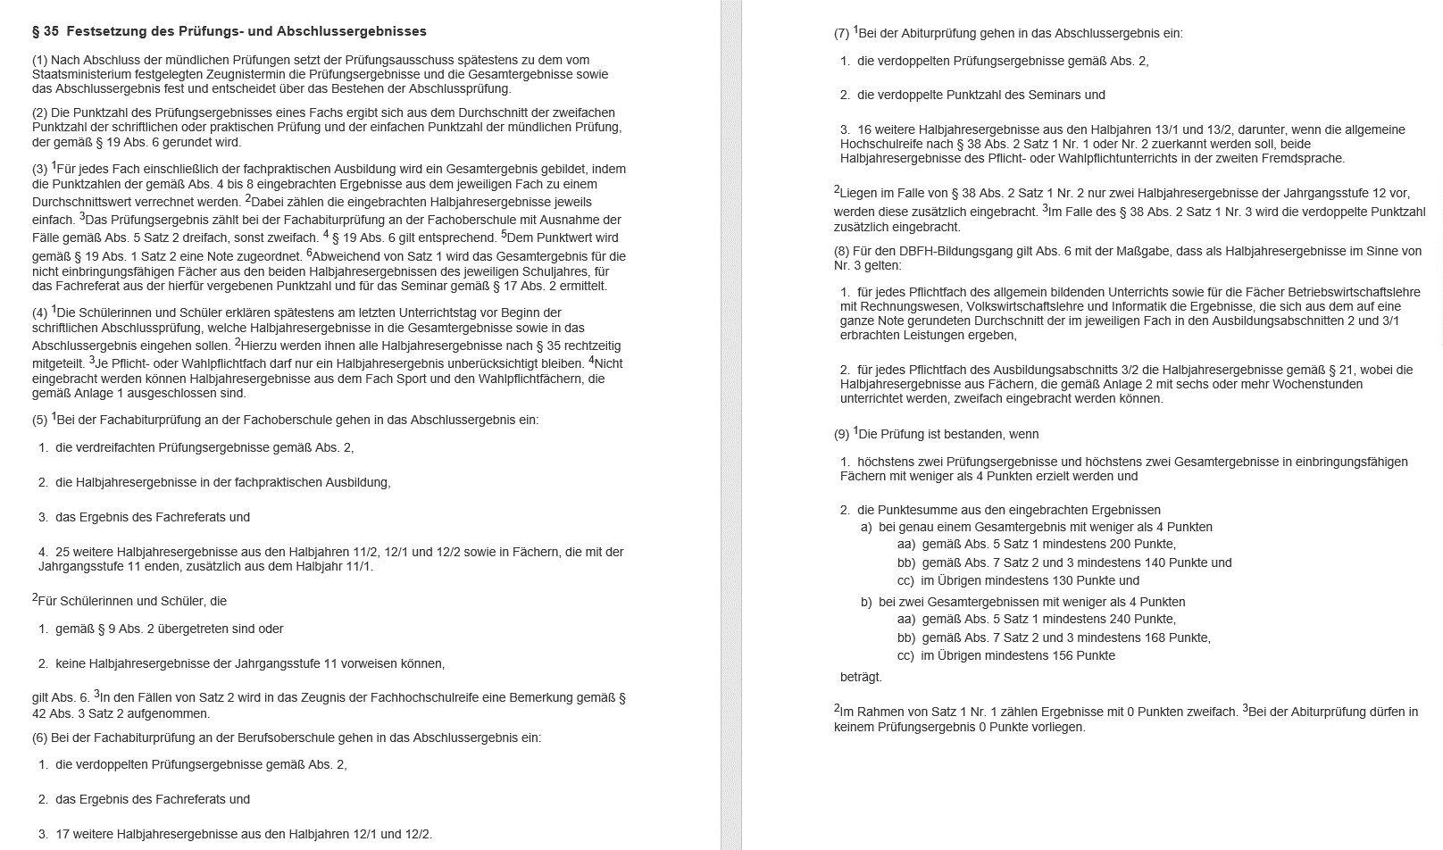

FOBOSO Anlagen
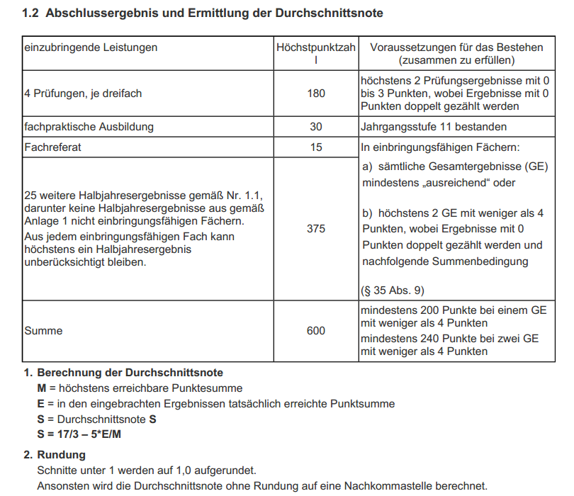
FOS 12
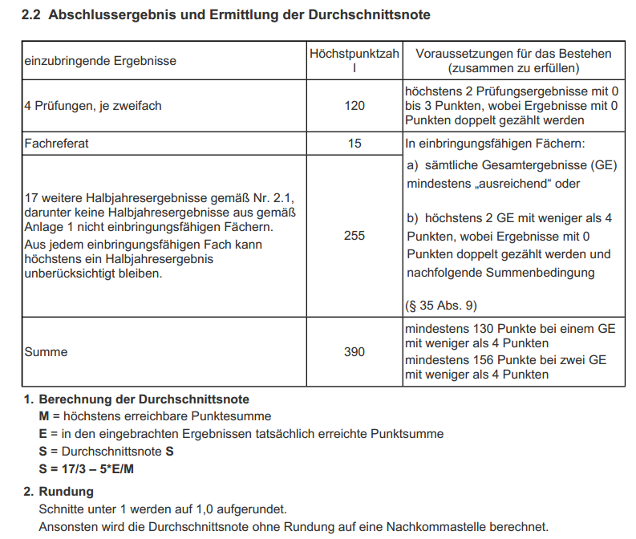
BOS 12

FOS 12
Hier den Zweig wählen!
Abschlussprüfung FOS 12 |  |  |  |  | Name: _____________________________
 |  |  |  |  |  |  | 2/26/19
Ausbildungsrichtung: | Sozialwesen |  |  |  | Alle Berechnungen sind rechtlich nicht verbindlich!
 | Zu streichende HJE mit x markieren!
 | 11/1 | x | 11/2 | x | 12/1 | x | 12/2 | x | sP | mP | PE | GE
Religionslehre/Ethik
Deutsch
Englisch
Mathematik
Geschichte
Sozialkunde
Sport*
Päd./Psy.
Sozialwirtschaft und Recht
Chemie
Biologie
Hier die Wahlpflichtfächer wählen!
Soziologie
Aspekte der Biologie
Kunst*
-
Fachreferat
Fachpraktische Ausbildung
* nicht einbringungsfähig | Streichungen überprüfen

Punktezahl Prüfungen (dreifach) | 0 |  | Anzahl: |  | 0 |  |  |  | HJE | GE | PE
Punktezahl weiterer 25 HJE | 0 |  | Anzahl: |  | 0 |  | Anzahl 0: |  | 0 | 0 | 0
Punktezahl Fachreferat | 0 |  |  |  |  |  | Anzahl 1: |  | 0 | 0 | 0
Punktezahl FPA | 0 |  |  |  |  |  | Anzahl 2: |  | 0 | 0 | 0
Gesamt: | 0 |  |  |  |  |  | Anzahl 3: |  | 0 | 0 | 0
Durchschnittsnote: |  |  | 5.6666666667 |  |  |  | Anzahl 4: |  | 0 | 0 | 0
Fachabitur: | nicht bestanden |  |  |  |  |  | Anzahl 5: |  | 0 | 0 | 0
 |  |  |  |  |  |  | < 4 |  | 0 | 0 | 0
Überprüfung nach § 35 (9): |  |  |  |  |  |  | < 4 (gew.): |  | 0 | 0 | 0
GE und PE je max. zwei mal < 4 | nicht erfüllt
bei 1 mal GE < 4 mind. 200 Punkte
bei 2 mal GE < 4 mind. 240 Punkte
 |  | 1
Alle Berechnungen sind rechtlich nicht verbindlich!

Version 08.02.19
© H. Müller | T. Pickel (VBA) | M. Thoma (Gestaltung)

BOS 12=FOS 12 Wiederholer
Hier den Zweig wählen!
Abschlussprüfung BOS 12 |  |  |  | Name: _____________________________
 |  |  |  |  |  | 2/26/19
Ausbildungsrichtung: | Technik |  |  | Alle Berechnungen sind rechtlich nicht verbindlich!
 | Zu streichende HJE mit x markieren!
 |  |  |  | 12/1 | x | 12/2 | x | sP | mP | PE | GE
Religionslehre/Ethik
Deutsch
Englisch
Mathematik
Geschichte/Sozialkunde
Physik
Technologie
Chemie
Hier die Wahlpflichtfächer wählen!
Mathe Additum
Aspekte der Biologie
Aspekte der Physik
Fachreferat
* nicht einbringungsfähig | Streichungen überprüfen

Punktezahl Prüfungen (zweifach) | 0 |  | Anzahl: | 0 |  |  |  | HJE | GE | PE
Punktezahl weiterer 17 HJE | 0 |  | Anzahl: | 0 |  | Anzahl 0: |  | 0 | 0 | 0
Punktezahl Fachreferat | 0 |  |  |  |  | Anzahl 1: |  | 0 | 0 | 0
 |  |  |  |  |  | Anzahl 2: |  | 0 | 0 | 0
Gesamt: | 0 |  |  |  |  | Anzahl 3: |  | 0 | 0 | 0
Durchschnittsnote: |  |  | 5.6666666667 |  |  | Anzahl 4: |  | 0 | 0 | 0
Fachabitur: | nicht bestanden |  |  |  |  | Anzahl 5: |  | 0 | 0 | 0
 |  |  |  |  |  | < 4 |  | 0 | 0 | 0
Überprüfung nach § 35 (9) |  |  |  |  |  | < 4 (gew.): |  | 0 | 0 | 0
GE und PE je max. zwei mal < 4 | nicht erfüllt
bei 1 mal GE < 4 mind. 130 Punkte
bei 2 mal GE < 4 mind. 156 Punkte
 |  | 1
Alle Berechnungen sind rechtlich nicht verbindlich!

Version 08.02.19
© H. Müller | T. Pickel (VBA) | M. Thoma (Gestaltung)

